Biedingsformulier
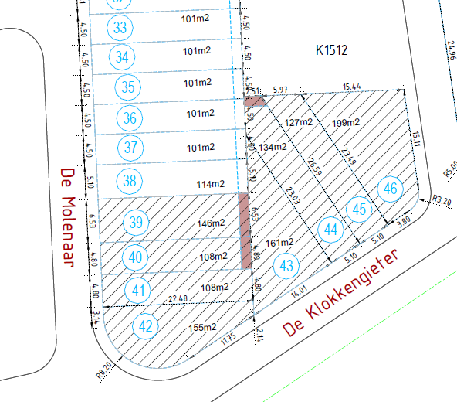
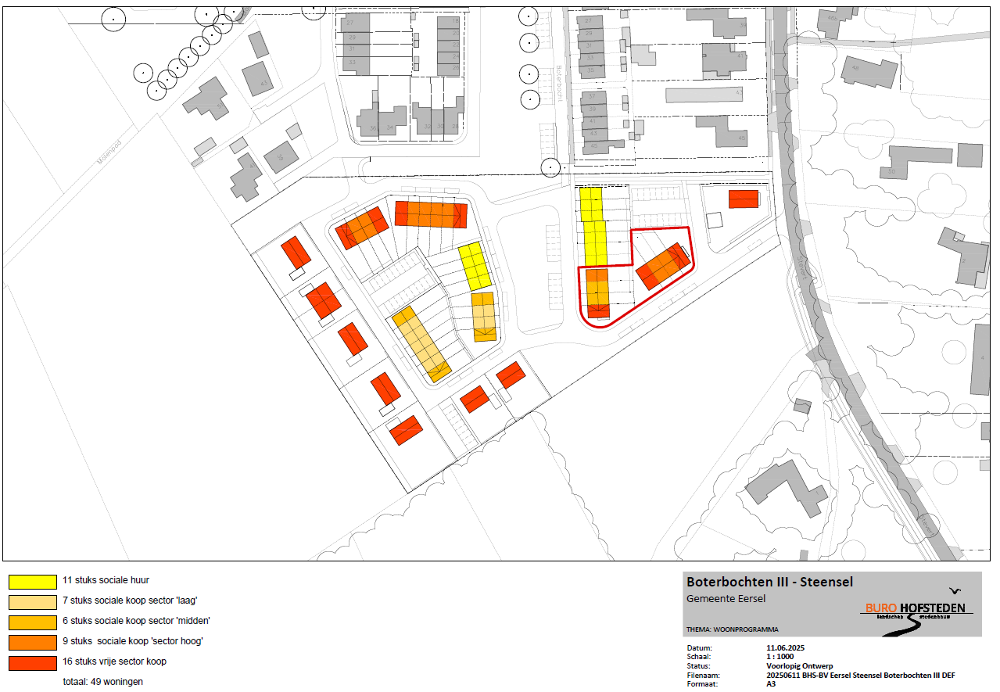
Biedingsformulier Boterbochten III Steensel:

Categorie | Kavelnummer | Oppervlakte indicatieve verkaveling (m2) | Oppervlakte verkaveling inschrijver (m2) | Grondbod per m2 (excl. BTW) | Grondbod (excl. BTW) | Controle:
Sociale koopwoning 'hoog' | 39 | 146 | 146 |  | € - | Totaal oppervlakte (m2): | 1138
Sociale koopwoning 'midden' | 40 | 108 | 108 |  | € -
Sociale koopwoning 'midden' | 41 | 108 | 108 |  | € - | Totaal grondbod categorie 'midden': | € -
Vrije sector | 42 | 155 | 155 |  | € - | Totaal grondbod categorie 'hoog': | € -
Vrije sector | 43 | 161 | 161 |  | € - | Totaal grondbod vrije sector: | € -
Sociale koopwoning 'hoog' | 44 | 134 | 134 |  | € -
Sociale koopwoning 'hoog' | 45 | 127 | 127 |  | € - | Totaal grondbod voor alle categorieën: | € -
Vrije sector | 46 | 199 | 199 |  | € -
 |  |  |  | Totaal: | € -

Verkooptekening: |  |  | Themakaart woonprogramma Boterbochten III Steensel:

